外开窗
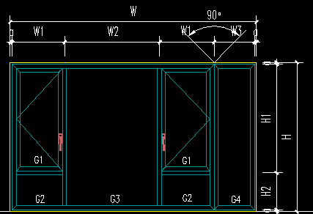
窗单价组合分析表
编号： |  |  | 系列： |  | 规格： |  | * |  | 门窗面积： |  |  |  | 位置：
 |  |  |  |  |  | 单位 | 洞口尺寸 | 门窗尺寸
原型： | 内开窗11 |  |  |  | 高：H | mm
 |  |  |  |  | 宽：W | mm
 |  |  |  |  | 高：H1 | mm
 |  |  |  |  | 高：H2 | mm
 |  |  |  |  | 高：H3 | mm
 |  |  |  |  | 宽：W1 | mm
 |  |  |  |  | 宽：W2 | mm
 |  |  |  |  | 宽：W3 | mm
 |  |  |  |  | 宽：W4 | mm
 |  |  |  |  | 扣减尺寸a | mm
 |  |  |  |  | 门窗面积W*H | m2
 |  |  |  |  | 门窗周长(W+H)*2 | m
序号 | 型材 | 名称 | 位置 | 型材编号 | 长度(mm) | 数量 | 米重 | 总重(Kg) | 税前单价 （元/kg) | 税前总价（元） | 料损（%） | 型材种类 | 氟碳喷涂延米装饰面积（m2/m) | 氟碳喷涂面积（m2）
1
2
3
4
5
6
7
8
9
10
11
12
13
14
15
16
17
18
19
20
21
22
23
24
25
26
27
断桥隔热铝型材 |  |  |  |  |  |  |  | 32.53
非断桥隔热铝型材 |  |  |  |  |  |  |  | 4.12
阳极氧化铝型材 |  |  |  |  |  |  |  | 1.22
 |  | 总计 |  |  |  |  |  | 37.86 |  | 0.00
 | 玻璃 | 名称 |  | 宽度 | 高度 | 数量 |  | 面积 | 税前单价 （元/M2) | 税前总价（元） | 料损（%）
1
2
3
4
5
6
 |  | 玻璃合计 |  |  |  |  |  | 0.00 |  | 0.00
 | 五金 | 名称 |  | 型号 |  | 单位 | 规格 | 数量 | 税前单价 | 税前总价（元）
1
 |  | 五金件合计 |  |  |  |  |  | 0.00 |  | 0.00
 | 辅材及其他 | 名称 |  | 型号 |  | 单位 | 规格 | 数量 | 税前单价 | 税前总价（元）
1 |  | 发泡剂 |  |  |  | m
2 |  | 中性硅酮密封胶 |  | 玻璃处耐候胶 |  | m
3 |  | 中性硅酮密封胶 |  | 内墙胶 |  | m
4 |  | 中性硅酮密封胶 |  | 外墙胶 |  | m
5 |  | 组角胶 |  |  |  | 个
6 |  | 密封胶条 |  |  |  | m
7 |  | 密封胶条 |  |  |  | m2
8 |  | 窗制作安装辅材费
9
 |  | 辅材及其它合计 |  |  |  |  |  |  |  | 0.00
 |  | 型材、玻璃、五金件、辅材及其它小计 |  |  |  |  |  |  |  | 0.00
 | 制安运输费 | 名称 |  |  |  | 单位 | 规格 | 门窗面积 | 税前单价 | 税前总价（元）
1 |  | 窗-制作安装费 |  |  |  | ㎡
2 |  | 窗-包装运输费 |  |  |  | ㎡
 |  | 税前直接费小计（元） |  |  | 型材,玻璃,五金件，辅材及其他+各项费用
 |  | 税前直接费单价（元/M2) |  |  | 型材,玻璃,五金件，辅材及其他+各项费用

